상품제안서
아이논 퀵차지3.0 5포트 USB PD멀티충전기 | 상품코드: S02126

 |  |  |  |  |  |  | 02-713-8555 | www.synergygift.co.kr
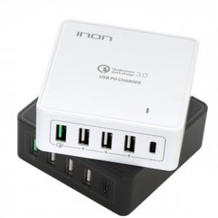 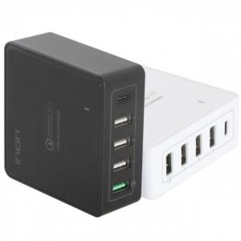

【상세/제작정보】

【인쇄/포장옵션】 | 레이저 / 포장지포장

【공급단가】 | 수량 | 50~ | 100~ | 300~ | 500~ | 1,000~
*VAT별도 | 단가 | 28,480원 | 27,430원 | 26,370원 | 25,320원 | 24,680원

【상품 URL】 | https://www.synergygift.co.kr:443/src/goods_detail.php?gdno=18402

